Closeness Centrality_final
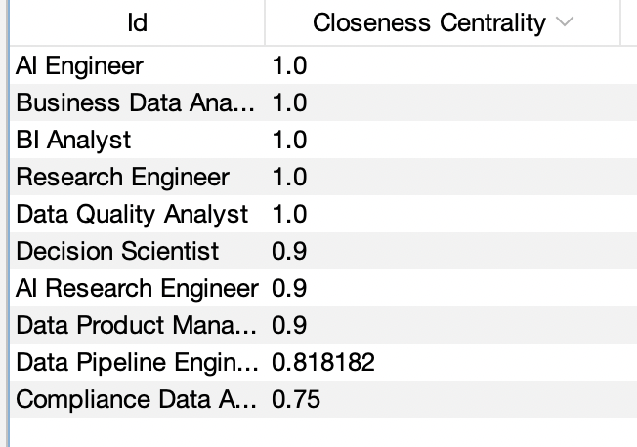
Bảng viết tắt ký hiệu tên node |  | Ma trận độ dài đường đi ngắn nhất (d(i,j))

Ngành / Công việc | Ký hiệu | Đỉnh | A | B | C | D | E | F | G | H | I | K

BI Analyst | A | A | 0 | 1 | 1 | 1 | 1 | 1 | 1 | 1 | 1 | 1

Data Quality Analyst | B | B | 1 | 0 | 1 | 1 | 1 | 1 | 1 | 1 | 1 | 1

AI Research Engineer | C | C | 1 | 1 | 0 | 1 | 1 | 2 | 1 | 1 | 1 | 1

Research Engineer | D | D | 1 | 1 | 1 | 0 | 1 | 1 | 1 | 1 | 1 | 1

Decision Scientist | E | E | 1 | 1 | 1 | 1 | 0 | 1 | 1 | 1 | 2 | 1

Data Pipeline Engineer | F | F | 1 | 1 | 2 | 1 | 1 | 0 | 1 | 1 | 2 | 1

AI Engineer | G | G | 1 | 1 | 1 | 1 | 1 | 1 | 0 | 1 | 1 | 1

Business Data Analyst | H | H | 1 | 1 | 1 | 1 | 1 | 1 | 1 | 0 | 1 | 1

Compliance Data Analyst | I | I | 1 | 1 | 1 | 1 | 2 | 2 | 1 | 1 | 0 | 2

Data Product Manager | K | K | 1 | 1 | 1 | 1 | 1 | 1 | 1 | 1 | 2 | 0

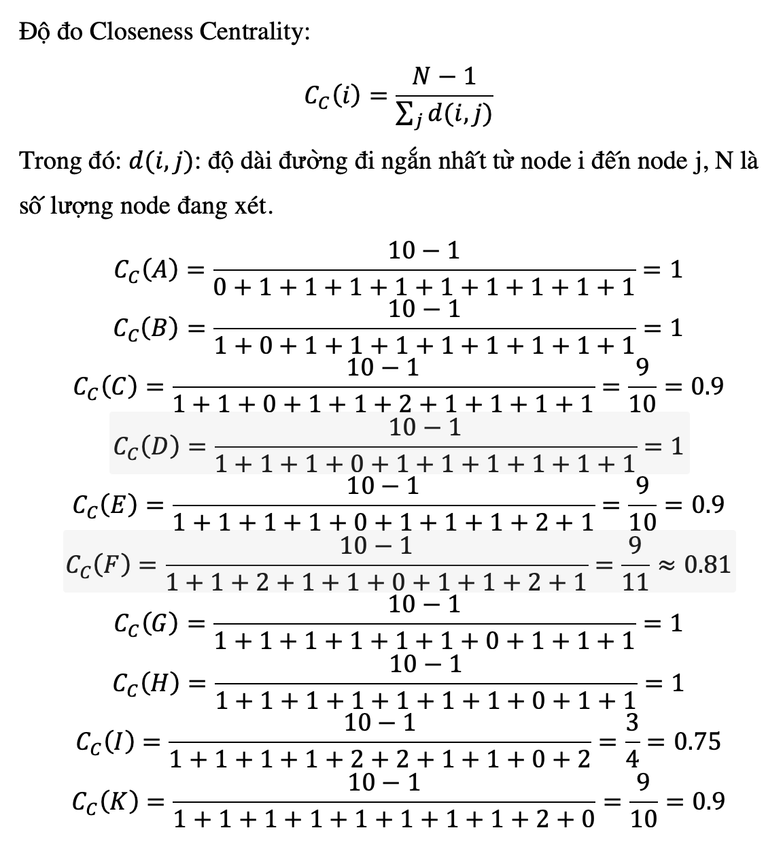
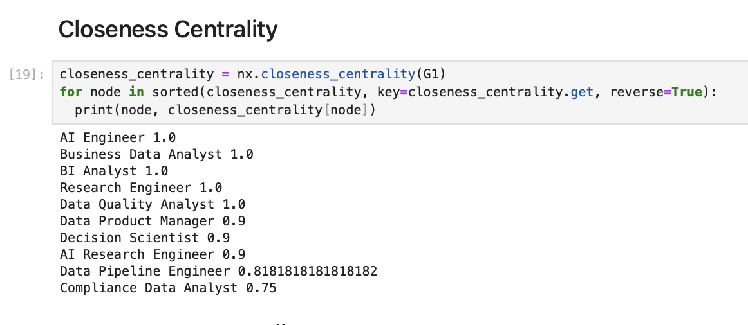
 |  |  |  |  |  | Độ đo Closeness

 |  |  |  |  |  | Tính tay |  |  | Xếp hạng

 |  |  |  |  |  | A,B,D.G.H |  |  | 1

 |  |  |  |  |  | C,E,K |  |  | 2

 |  |  |  |  |  | F |  |  | 3

 |  |  |  |  |  | I |  |  | 4

Betweeness Centrality_final
Bảng viết tắt ký hiệu tên node |  | Bảng thể hiện đường đi ngắn nhất giữa các Node |  |  |  | Số cạnh tối đa: E(max) = n*(n-1)/2 = 10*(10-1)/2= 45 cạnh
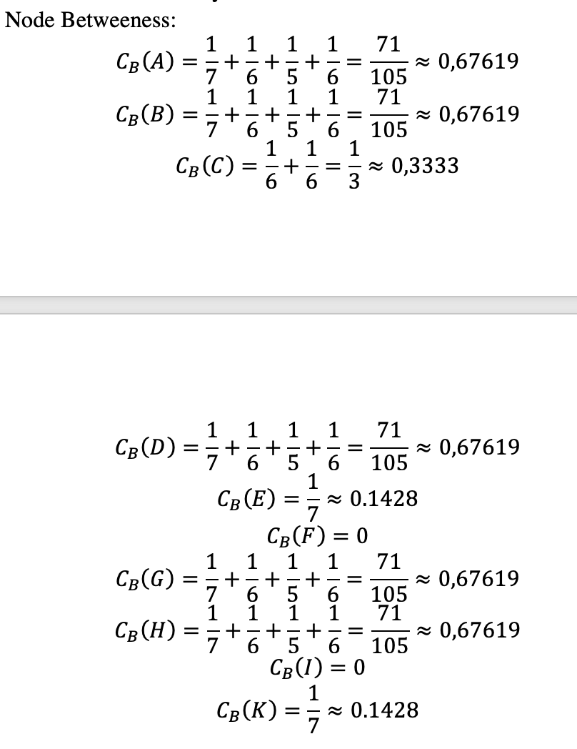
Ngành / Công việc | Ký hiệu | Source Node (s) | Target Node (t) | Node Betweeness | Egde Betweeness
 |  |  |  |  |  |  | Độ đo Node Betweeness
BI Analyst | A | A | B | x | AB
 |  |  |  |  |  |  | Tính tay | Xếp hạng
Data Quality Analyst | B | A | C | x | AC
 |  |  |  |  |  |  | A,B,D,G,H | 1
AI Research Engineer | C | A | D | x | AD
 |  |  |  |  |  |  | C | 2
Research Engineer | D | A | E | x | AE
 |  |  |  |  |  |  | E,K | 3
Decision Scientist | E | A | F | x | AF
 |  |  |  |  |  |  | F,I | 4
Data Pipeline Engineer | F | A | G | x | AG

AI Engineer | G | A | H | x | AH

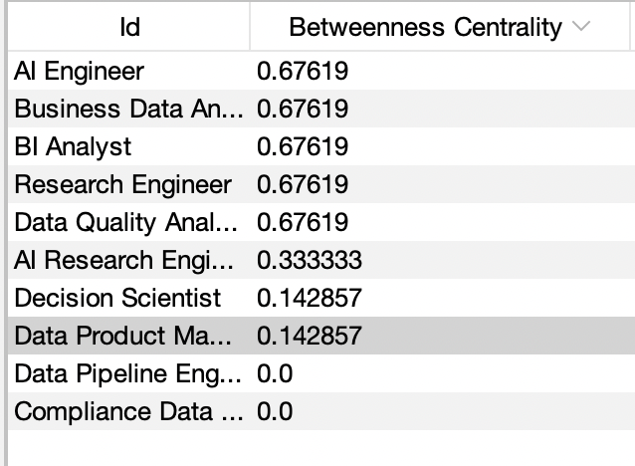
Business Data Analyst | H | A | I | x | AI

Compliance Data Analyst | I | A | K | x | AK

Data Product Manager | K | B | C | x | BC

 |  | B | D | x | BD

 |  | B | E | x | BE

 |  | B | F | x | BF

 |  | B | G | x | BG

 |  | B | H | x | BH

 |  | B | I | x | BI

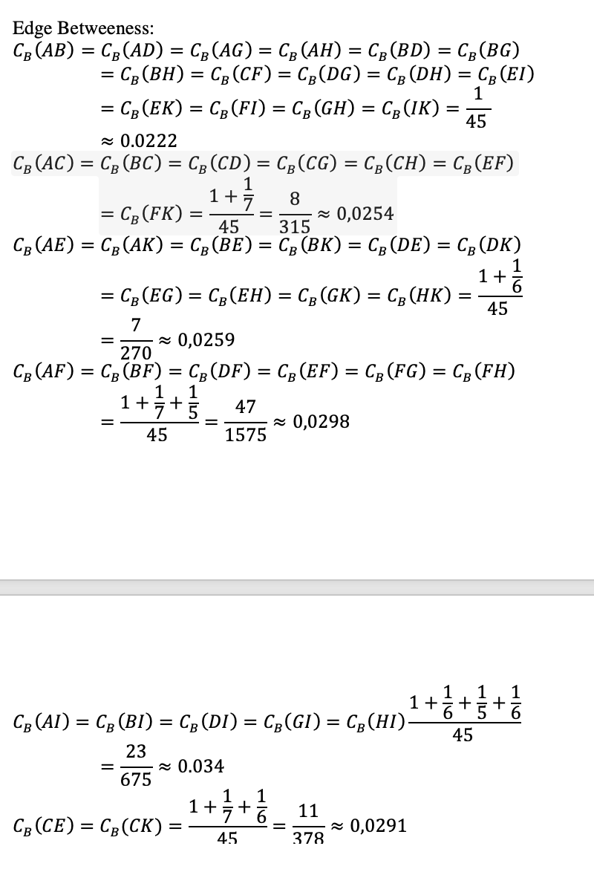
 |  | B | K | x | BK

 |  | C | D | x | CD

 |  | C | E | x | CE

 |  | C | F | {A,B,D,E,G,H,K} | CAF/CBF/CDF/CEF/CGF/CHF/CKF

 |  | C | G | x | CG

 |  | C | H | x | CH

 |  | C | I | x | CI

 |  | C | K | x | CK

 |  | D | E | x | DE

 |  | D | F | x | DF

 |  | D | G | x | DG

 |  | D | H | x | DH

 |  | D | I | x | DI

 |  | D | K | x | DK

 |  | E | F | x | EF

 |  | E | G | x | EG

 |  | E | H | x | EH

 |  | E | I | {A,B,C,D,G,H} | EAI/EBI/ECI/EDI/EGI/EHI

 |  | E | K | x | EK

 |  | F | G | x | FG

 |  | F | H | x | FH

 |  | F | I | {A,B,D,G,H} | FAI/FBI/FDI/FGI/FHI

 |  | F | K | x | FK

 |  | G | H | x | GH

 |  | G | I | x | GI

 |  | G | K | x | GK

 |  | H | I | x | HI

 |  | H | K | x | HK

 |  | I | K | {A,B,C,D,G,H} | IAK/IBK/ICK/IDK/IGK/IHK

Đồ thị & Ma trận kề
Đồ thị 1 phía - 10 đỉnh | Ma trận kề |  |  |  |  |  |  |  |  |  |  | Bảng viết tắt ký hiệu tên node

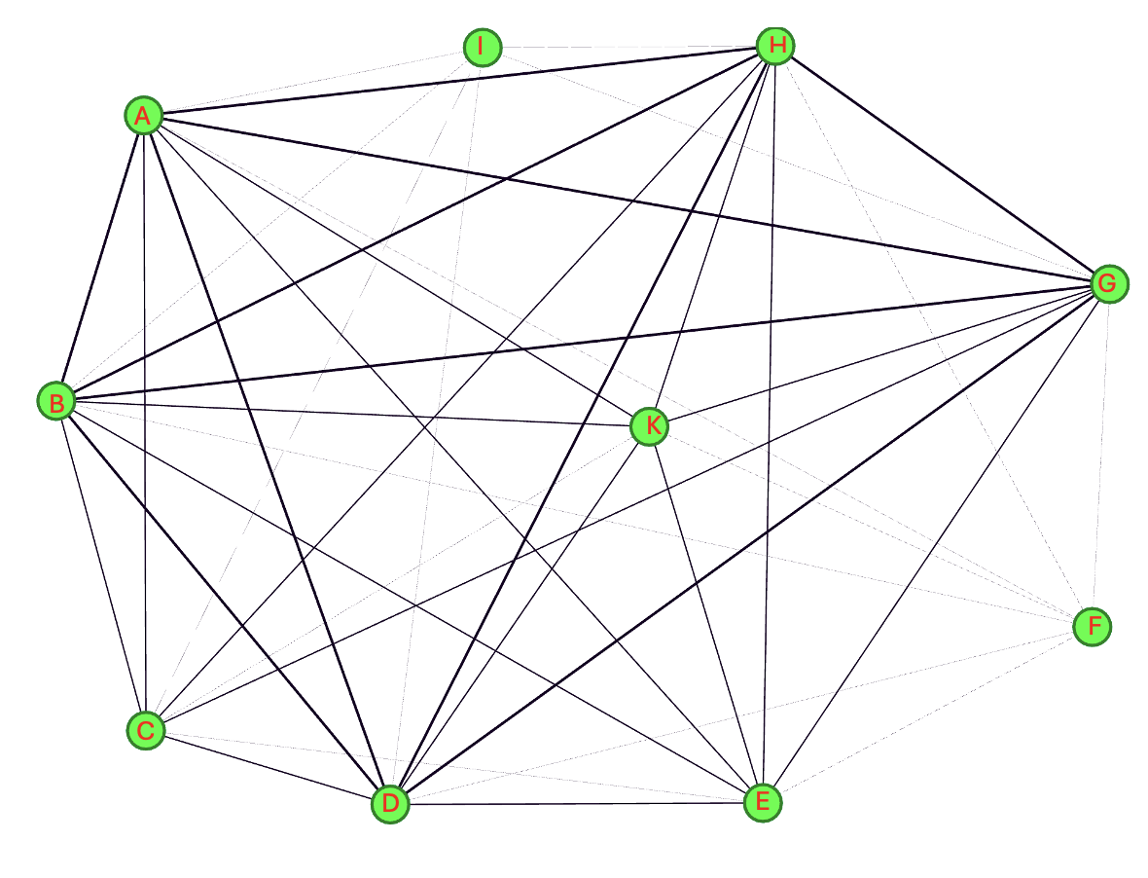
 | Đỉnh | A | B | C | D | E | F | G | H | I | K | Ngành / Công việc | Ký hiệu

 | A | 0 | 1 | 1 | 1 | 1 | 1 | 1 | 1 | 1 | 1 | BI Analyst | A

 | B | 1 | 0 | 1 | 1 | 1 | 1 | 1 | 1 | 1 | 1 | Data Quality Analyst | B

 | C | 1 | 1 | 0 | 1 | 1 | 0 | 1 | 1 | 1 | 1 | AI Research Engineer | C

 | D | 1 | 1 | 1 | 0 | 1 | 1 | 1 | 1 | 1 | 1 | Research Engineer | D

 | E | 1 | 1 | 1 | 1 | 0 | 1 | 1 | 1 | 0 | 1 | Decision Scientist | E

 | F | 1 | 1 | 0 | 1 | 1 | 0 | 1 | 1 | 0 | 1 | Data Pipeline Engineer | F

 | G | 1 | 1 | 1 | 1 | 1 | 1 | 0 | 1 | 1 | 1 | AI Engineer | G

 | H | 1 | 1 | 1 | 1 | 1 | 1 | 1 | 0 | 1 | 1 | Business Data Analyst | H

 | I | 1 | 1 | 1 | 1 | 0 | 0 | 1 | 1 | 0 | 0 | Compliance Data Analyst | I

 | K | 1 | 1 | 1 | 1 | 1 | 1 | 1 | 1 | 0 | 0 | Data Product Manager | K

EigenVector
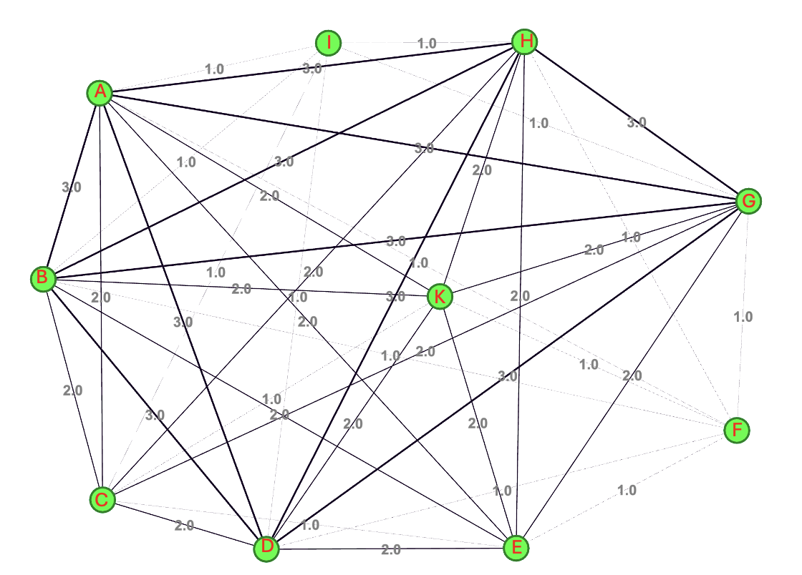
EigenVector
Lần 1 |  | A | B | C | D | E | F | G | H | I | K
 | A | 0 | 1 | 1 | 1 | 1 | 1 | 1 | 1 | 1 | 1 |  | 1 |  | 9 |  | 0.34462781148 | 0.42951270549
 | B | 1 | 0 | 1 | 1 | 1 | 1 | 1 | 1 | 1 | 1 |  | 1 |  | 9 |  | 0.34462781148 | 0.42951270549
 | C | 1 | 1 | 0 | 1 | 1 | 0 | 1 | 1 | 1 | 1 |  | 1 |  | 8 |  | 0.30633583243 | 0.48116997737
 | D | 1 | 1 | 1 | 0 | 1 | 1 | 1 | 1 | 1 | 1 |  | 1 |  | 9 |  | 0.34462781148 | 0.42951270549
 | E | 1 | 1 | 1 | 1 | 0 | 1 | 1 | 1 | 0 | 1 | X | 1 | = | 8 | = | 0.30633583243 | 0.48116997737 | 2.1725826648
 | F | 1 | 1 | 0 | 1 | 1 | 0 | 1 | 1 | 0 | 1 |  | 1 |  | 7 |  | 0.26804385337 | 0.53575980058
 | G | 1 | 1 | 1 | 1 | 1 | 1 | 0 | 1 | 1 | 1 |  | 1 |  | 9 |  | 0.34462781148 | 0.42951270549
 | H | 1 | 1 | 1 | 1 | 1 | 1 | 1 | 0 | 1 | 1 |  | 1 |  | 9 |  | 0.34462781148 | 0.42951270549
 | I | 1 | 1 | 1 | 1 | 0 | 0 | 1 | 1 | 0 | 0 |  | 1 |  | 6 |  | 0.22975187432 | 0.59328217511
 | K | 1 | 1 | 1 | 1 | 1 | 1 | 1 | 1 | 0 | 0 |  | 1 |  | 8 |  | 0.30633583243 | 0.48116997737

 |  |  |  |  |  |  |  |  |  |  |  |  |  |  | 26.115129714

Lần 2 |  | A | B | C | D | E | F | G | H | I | K
 | A | 0 | 1 | 1 | 1 | 1 | 1 | 1 | 1 | 1 | 1 |  | 0.34462781148 |  | 2.7953144709 |  | 0.33703956516 | 5.7581482164E-05
 | B | 1 | 0 | 1 | 1 | 1 | 1 | 1 | 1 | 1 | 1 |  | 0.34462781148 |  | 2.7953144709 |  | 0.33703956516 | 5.7581482164E-05
 | C | 1 | 1 | 0 | 1 | 1 | 0 | 1 | 1 | 1 | 1 |  | 0.30633583243 |  | 2.5655625966 |  | 0.3093376831 | 9.0111074352E-06
 | D | 1 | 1 | 1 | 0 | 1 | 1 | 1 | 1 | 1 | 1 |  | 0.34462781148 |  | 2.7953144709 |  | 0.33703956516 | 5.7581482164E-05
 | E | 1 | 1 | 1 | 1 | 0 | 1 | 1 | 1 | 0 | 1 | X | 0.30633583243 | = | 2.6038545756 | = | 0.31395466344 | 5.8046586006E-05 | 0.02865655152
 | F | 1 | 1 | 0 | 1 | 1 | 0 | 1 | 1 | 0 | 1 |  | 0.26804385337 |  | 2.3358107223 |  | 0.28163580103 | 0.00018474104102
 | G | 1 | 1 | 1 | 1 | 1 | 1 | 0 | 1 | 1 | 1 |  | 0.34462781148 |  | 2.7953144709 |  | 0.33703956516 | 5.7581482164E-05
 | H | 1 | 1 | 1 | 1 | 1 | 1 | 1 | 0 | 1 | 1 |  | 0.34462781148 |  | 2.7953144709 |  | 0.33703956516 | 5.7581482164E-05
 | I | 1 | 1 | 1 | 1 | 0 | 0 | 1 | 1 | 0 | 0 |  | 0.22975187432 |  | 2.0294748898 |  | 0.24469995827 | 0.00022344521375
 | K | 1 | 1 | 1 | 1 | 1 | 1 | 1 | 1 | 0 | 0 |  | 0.30633583243 |  | 2.6038545756 |  | 0.31395466344 | 5.8046586006E-05

 |  |  |  |  |  |  |  |  |  |  |  |  |  |  | 8.2937279768
 |  |  |  |  |  |  |  |  |  |  |  |  |  |  |  |  |  |  |  | Thuật toán EigenVecto |  | Bảng viết tắt ký hiệu tên node
Lần 3 |  | A | B | C | D | E | F | G | H | I | K
 | A | 0 | 1 | 1 | 1 | 1 | 1 | 1 | 1 | 1 | 1 |  | 0.33703956516 |  | 2.8117410299 |  | 0.33894125287 | 0.00000 |  | Tính tay | Xếp hạng | Ngành / Công việc | Ký hiệu
 | B | 1 | 0 | 1 | 1 | 1 | 1 | 1 | 1 | 1 | 1 |  | 0.33703956516 |  | 2.8117410299 |  | 0.33894125287 | 0.00000
 | C | 1 | 1 | 0 | 1 | 1 | 0 | 1 | 1 | 1 | 1 |  | 0.3093376831 |  | 2.557807111 |  | 0.30833079489 | 0.00000 |  | A,B,D,G,H | 1 | BI Analyst | A
 | D | 1 | 1 | 1 | 0 | 1 | 1 | 1 | 1 | 1 | 1 |  | 0.33703956516 |  | 2.8117410299 |  | 0.33894125287 | 0.00000
 | E | 1 | 1 | 1 | 1 | 0 | 1 | 1 | 1 | 0 | 1 | X | 0.31395466344 | = | 2.5901259734 | = | 0.31222667136 | 0.00000 | 0.0071514355617 | E,K | 2 | Data Quality Analyst | B
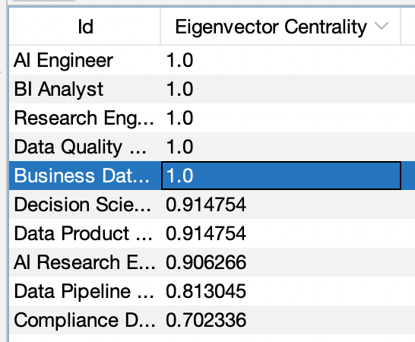
 | F | 1 | 1 | 0 | 1 | 1 | 0 | 1 | 1 | 0 | 1 |  | 0.28163580103 |  | 2.3131071527 |  | 0.27883344448 | 0.00001
 | G | 1 | 1 | 1 | 1 | 1 | 1 | 0 | 1 | 1 | 1 |  | 0.33703956516 |  | 2.8117410299 |  | 0.33894125287 | 0.00000 |  | C | 3 | AI Research Engineer | C
 | H | 1 | 1 | 1 | 1 | 1 | 1 | 1 | 0 | 1 | 1 |  | 0.33703956516 |  | 2.8117410299 |  | 0.33894125287 | 0.00000
 | I | 1 | 1 | 1 | 1 | 0 | 0 | 1 | 1 | 0 | 0 |  | 0.24469995827 |  | 1.9945355089 |  | 0.24043123356 | 0.00002 |  | F | 4 | Research Engineer | D
 | K | 1 | 1 | 1 | 1 | 1 | 1 | 1 | 1 | 0 | 0 |  | 0.31395466344 |  | 2.5901259734 |  | 0.31222667136 | 0.00000
 |  |  |  |  |  |  |  |  |  |  |  |  |  |  |  |  |  |  |  | I | 4 | Decision Scientist | E
 |  |  |  |  |  |  |  |  |  |  |  |  |  |  | 8.2956589266
 |  |  |  |  |  |  |  |  |  |  |  |  |  |  |  |  |  |  |  |  |  | Data Pipeline Engineer | F

 |  |  |  |  |  |  |  |  |  |  |  |  |  |  |  |  |  |  |  |  |  | AI Engineer | G

 |  |  |  |  |  |  |  |  |  |  |  |  |  |  |  |  |  |  |  |  |  | Business Data Analyst | H

 |  |  |  |  |  |  |  |  |  |  |  |  |  |  |  |  |  |  |  |  |  | Compliance Data Analyst | I

 |  |  |  |  |  |  |  |  |  |  |  |  |  |  |  |  |  |  |  |  |  | Data Product Manager | K

PageRank_final
Bảng viết tắt ký hiệu tên node |  |  |  |  |  | Ma trận kề

Ngành / Công việc |  |  | Ký hiệu |  |  | Đỉnh | A | B | C | D | E | F | G | H | I | K

BI Analyst |  |  | A |  |  | A | 0 | 1 | 1 | 1 | 1 | 1 | 1 | 1 | 1 | 1 | 9

Data Quality Analyst |  |  | B |  |  | B | 1 | 0 | 1 | 1 | 1 | 1 | 1 | 1 | 1 | 1 | 9

AI Research Engineer |  |  | C |  |  | C | 1 | 1 | 0 | 1 | 1 | 0 | 1 | 1 | 1 | 1 | 8

Research Engineer |  |  | D |  |  | D | 1 | 1 | 1 | 0 | 1 | 1 | 1 | 1 | 1 | 1 | 9

Decision Scientist |  |  | E |  |  | E | 1 | 1 | 1 | 1 | 0 | 1 | 1 | 1 | 0 | 1 | 8

Data Pipeline Engineer |  |  | F |  |  | F | 1 | 1 | 0 | 1 | 1 | 0 | 1 | 1 | 0 | 1 | 7

AI Engineer |  |  | G |  |  | G | 1 | 1 | 1 | 1 | 1 | 1 | 0 | 1 | 1 | 1 | 9

Business Data Analyst |  |  | H |  |  | H | 1 | 1 | 1 | 1 | 1 | 1 | 1 | 0 | 1 | 1 | 9

Compliance Data Analyst |  |  | I |  |  | I | 1 | 1 | 1 | 1 | 0 | 0 | 1 | 1 | 0 | 0 | 6

Data Product Manager |  |  | K |  |  | K | 1 | 1 | 1 | 1 | 1 | 1 | 1 | 1 | 0 | 0 | 8

Thuật toán PageRank |  |  |  |  |  |  |  |  |  |  |  |  |  | Thuật toán PageRank

 |  |  |  |  |  |  |  |  |  |  |  |  |  | Tính tay |  |  | Xếp hạng

 | Đỉnh | A | B | C | D | E | F | G | H | I | K | Hiệu số |  | A,B,D,G,H |  |  | 1

Lần lặp | 0 | 0.022222222222 | 0.022222222222 | 0.022222222222 | 0.022222222222 | 0.022222222222 | 0.022222222222 | 0.022222222222 | 0.022222222222 | 0.022222222222 | 0.022222222222 | 0 |  | C |  |  | 2

 | 1 | 0.17132495591 | 0.17132495591 | 0.17106261023 | 0.17132495591 | 0.16791446208 | 0.16521604938 | 0.17132495591 | 0.17132495591 | 0.16285493827 | 0.16791446208 | 1.4693650794 |  | E,K |  |  | 3

 | 2 | 0.31171305176 | 0.31171305176 | 0.3097183397 | 0.31171305176 | 0.28698171419 | 0.26658527459 | 0.31171305176 | 0.31171305176 | 0.24907885374 | 0.28698171419 | 1.2663238536 |  | F |  |  | 4

 | 3 | 0.42930669186 | 0.42930669186 | 0.42583868427 | 0.42930669186 | 0.39296827978 | 0.35818144426 | 0.42930669186 | 0.42930669186 | 0.33010540359 | 0.39296827978 | 1.0886843958 |  | I |  |  | 5

 | 4 | 0.53119204096 | 0.53119204096 | 0.52649231276 | 0.53119204096 | 0.48321986106 | 0.4362339195 | 0.53119204096 | 0.53119204096 | 0.39797352025 | 0.48321986106 | 0.93650412844

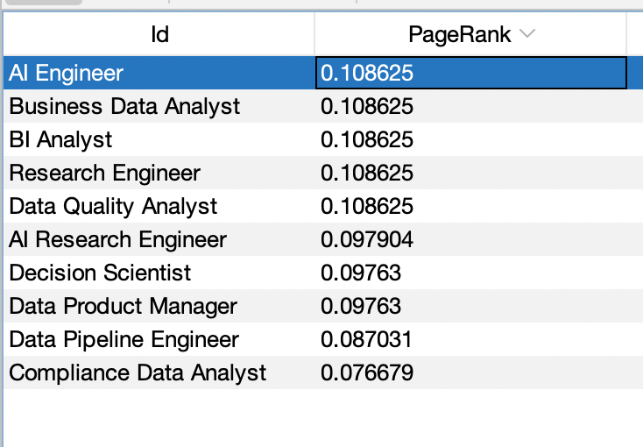
 | 5 | 0.6186474212 | 0.6186474212 | 0.61287575017 | 0.6186474212 | 0.56109386613 | 0.50352490648 | 0.6186474212 | 0.6186474212 | 0.45678049424 | 0.56109386613 | 0.80550630974

 | 6 | 0.69391462311 | 0.69391462311 | 0.68722438665 | 0.69391462311 | 0.62801564182 | 0.56137150656 | 0.69391462311 | 0.69391462311 | 0.50725710847 | 0.62801564182 | 0.6928514117

 | 7 | 0.75864440304 | 0.75864440304 | 0.75116319303 | 0.75864440304 | 0.68559269846 | 0.61113522924 | 0.75864440304 | 0.75864440304 | 0.55069949644 | 0.68559269846 | 0.59594792995

 | 8 | 0.81432357422 | 0.81432357422 | 0.80616223413 | 0.81432357422 | 0.73511333719 | 0.6539371943 | 0.81432357422 | 0.81432357422 | 0.58805983514 | 0.73511333719 | 0.51259847821

 | 9 | 0.86221480774 | 0.86221480774 | 0.85346840793 | 0.86221480774 | 0.77770887659 | 0.69075327198 | 0.86221480774 | 0.86221480774 | 0.6201964252 | 0.77770887659 | 0.44090608795

 | 10 | 0.90340809191 | 0.90340809191 | 0.89415847208 | 0.90340809191 | 0.81434676205 | 0.72242012882 | 0.90340809191 | 0.90340809191 | 0.64783801089 | 0.81434676205 | 0.37924069848

 | 11 | 0.93884002174 | 0.93884002174 | 0.92915755943 | 0.93884002174 | 0.84586050208 | 0.74965806367 | 0.93884002174 | 0.93884002174 | 0.6716137144 | 0.84586050208 | 0.32619985489

 | 12 | 0.96931642842 | 0.96931642842 | 0.95926166201 | 0.96931642842 | 0.87296669814 | 0.77308647807 | 0.96931642842 | 0.96931642842 | 0.69206411207 | 0.87296669814 | 0.28057734018

 | 13 | 0.99553038373 | 0.99553038373 | 0.98515538372 | 0.99553038373 | 0.89628180775 | 0.79323818122 | 0.99553038373 | 0.99553038373 | 0.70965430945 | 0.89628180775 | 0.24133561804

 | 14 | 1.0180780394 | 1.0180780394 | 1.0074275939 | 1.0180780394 | 0.91633605084 | 0.81057145424 | 1.0180780394 | 1.0180780394 | 0.72478432962 | 0.91633605084 | 0.20758226786

 | 15 | 1.0374721657 | 1.0374721657 | 1.0265847987 | 1.0374721657 | 0.93358549514 | 0.82548048496 | 1.0374721657 | 1.0374721657 | 0.73779825601 | 0.93358549514 | 0.17854968226

 | 16 | 1.0541538175 | 1.0541538175 | 1.043062665 | 1.0541538175 | 0.94842242136 | 0.83830432932 | 1.0541538175 | 1.0541538175 | 0.74899204647 | 0.94842242136 | 0.15357761223

 | 17 | 1.068502363 | 1.068502363 | 1.0572359265 | 1.068502363 | 0.96118424581 | 0.8493346228 | 1.068502363 | 1.068502363 | 0.75862026641 | 0.96118424581 | 0.13209815149

 | 18 | 1.080844112 | 1.080844112 | 1.0694269069 | 1.080844112 | 0.97216119353 | 0.85882221255 | 1.080844112 | 1.080844112 | 0.7669018775 | 0.97216119353 | 0.11362282155

 | 19 | 1.0914597363 | 1.0914597363 | 1.0799128491 | 1.0914597363 | 0.98160289849 | 0.86698286207 | 1.0914597363 | 1.0914597363 | 0.7740252173 | 0.98160289849 | 0.097731462785

 | 20 | 1.1005906527 | 1.1005906527 | 1.0889322209 | 1.1005906527 | 0.9897240807 | 0.87400215805 | 1.1005906527 | 1.1005906527 | 0.78015228234 | 0.9897240807 | 0.084062679381

